무기
 | 무기 이름 | 무기종류 | 구분 | 비고 | effect | effect | range | dmg | max_lv | att_speed | Critical_hit | balance
 | 단검 | 한손검 | 근접 |  |  |  | 1 | 2~9 |  | 5 | 25% | 80%
 | 브로드 소드 | 한손검 | 근접 |  |  |  | 2 | 13~20 |  | 3 | 12% | 55%
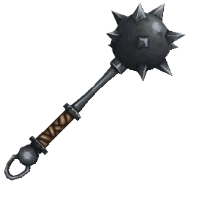 | 모닝스타 | 한손둔기 | 근접 |  |  |  | 2 | 12~33 |  | 2 | 22% | 35%
 | 너클 | 너클 | 근접 |  |  |  | 1 | 14~23 |  | 10 | 23% | 55%
 | 투 핸디 소드 | 양손검 | 근접 |  |  |  | 4 | 25~50 |  | 1 | 0% | 50%
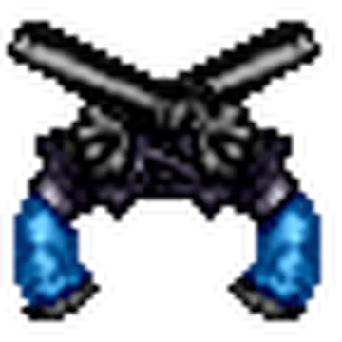 | 듀얼 시미터 | 듀얼건 | 원거리 |  | 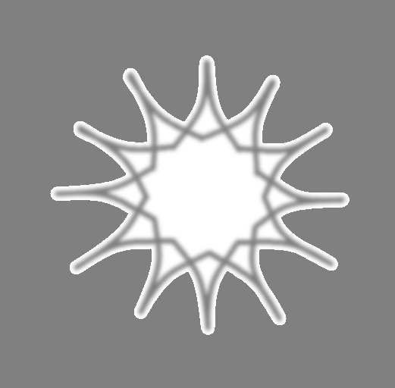 | 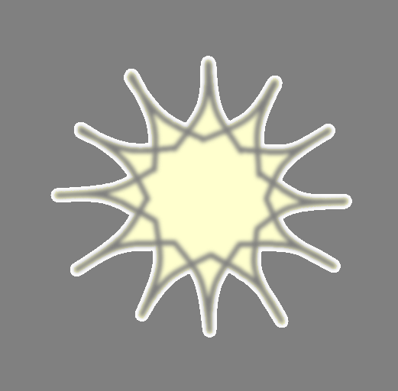 | 10 | 6~12 |  | 7 | 2% | 10%
 | 쌍수곡도 | 양손 곡도 | 근접 |  |    |  | 2 | 12~21 |  | 4 | 9% | 50%
 | 수리검 | 수리검 | 원거리 |  |  |  |  | 9~15 |  |  | 7% | 20%
 | 카디널 | 체인 블레이드 | 근거리리 |  |  |  | 6 | 40~55 |  | 6 | 10% | 40%
 | 숏 보우 | 활 | 원거리 |  | 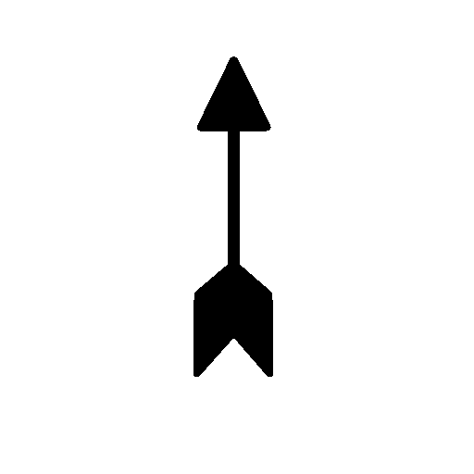 | 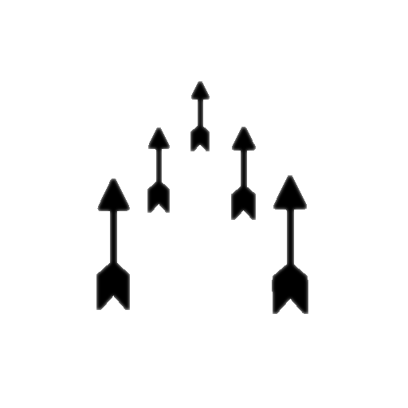 | 15 | 8~20 |  |  | 20% | 50%
 | 핸들 | 핸들 |  |  |  |  |  | 8~13 |  |  | 10% | 10%
 | 노트 | 책 | 근거리 |  |  |  | 1 |  |  | 4
 | 석궁 | 석궁 | 원거리 |  | 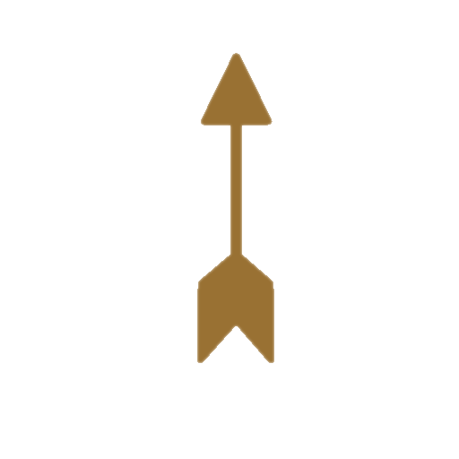 | 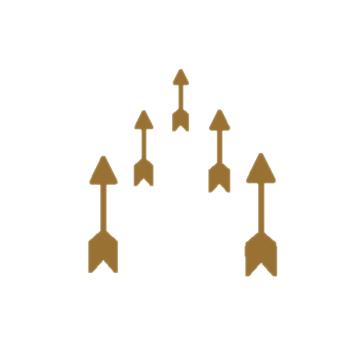 |  | 10~22 |  |  | 30% | 80%
 | 우든랜스 | 랜스 | 근접 |  |  |  | 5 | 35~50 |  | 1 | 5% | 21%
 | 아틀라틀 | 아틀라틀 | 투척 |  |  |  |  | 13~41 |  |  | 17% | 66%
 | 롱 보우 | 활 | 원거리 |  |  |  |  | 5~22 |  |  | 18% | 50%
 | 한손 도끼 | 도끼 | 근접 |  |  |  | 2 | 7~28 |  | 2 | 20% | 35%
 | 리라 | 악기 | 근접 + 원거리 |  |  |  | 1 | 3~7 |  | 3 | 15% | 50%

